23 婚姻率（人口千人当たり）
 | 23 婚姻率（人口千人当たり）

 | 時点 2024(R6)年（毎年） |  |  |  |  |  |  | 平 均 値 |  |  |  | 2.9
 | 単位 －，組 |  |  |  |  |  |  | 標準偏差 |  |  |  | 1.1
 | 市町村名 | 指標 | 順位 |  | #REF! | 婚姻数 | 市町村名 | 指標 | 順位 |  | #REF! | 婚姻数

 | 千葉県 | 4.0 |  | － |  | 24,093 | 八街市 | 2.6 |  | 29 |  | 162
 | 千葉市 | 4.1 |  | 8 |  | 3,917 | 印西市 | 2.3 |  | 34 |  | 251
 | 銚子市 | 2.1 |  | 39 |  | 109 | 白井市 | 2.2 |  | 36 |  | 133
 | 市川市 | 6.1 |  | 1 |  | 2,906 | 富里市 | 3.8 |  | 13 |  | 175
 | 船橋市 | 4.7 |  | 3 |  | 2,932 | 南房総市 | 1.1 |  | 51 |  | 37
 | 館山市 | 3.6 |  | 17 |  | 154 | 匝瑳市 | 1.9 |  | 44 |  | 62
 | 木更津市 | 4.2 |  | 7 |  | 563 | 香取市 | 2.5 |  | 32 |  | 172
 | 松戸市 | 4.5 |  | 5 |  | 2,155 | 山武市 | 2.1 |  | 39 |  | 96
 | 野田市 | 2.9 |  | 24 |  | 432 | いすみ市 | 1.9 |  | 44 |  | 66
 | 茂原市 | 2.9 |  | 24 |  | 243 | 大網白里市 | 2.7 |  | 26 |  | 127
 | 成田市 | 4.1 |  | 8 |  | 502 | 酒々井町 | 3.4 |  | 19 |  | 65
 | 佐倉市 | 2.7 |  | 26 |  | 448 | 栄町 | 2.2 |  | 36 |  | 43
 | 東金市 | 3.4 |  | 19 |  | 187 | 神崎町 | 1.1 |  | 51 |  | 6
 | 旭 市 | 2.7 |  | 26 |  | 162 | 多古町 | 2.2 |  | 36 |  | 28
 | 習志野市 | 4.0 |  | 11 |  | 672 | 東庄町 | 1.1 |  | 51 |  | 14
 | 柏市 | 3.9 |  | 12 |  | 1,638 | 九十九里町 | 2.4 |  | 33 |  | 32
 | 勝浦市 | 2.0 |  | 42 |  | 30 | 芝山町 | 2.1 |  | 39 |  | 13
 | 市原市 | 3.5 |  | 18 |  | 908 | 横芝光町 | 1.8 |  | 46 |  | 38
 | 流山市 | 4.7 |  | 3 |  | 988 | 一宮町 | 4.1 |  | 8 |  | 50
 | 八千代市 | 3.7 |  | 14 |  | 734 | 睦沢町 | 1.4 |  | 50 |  | 9
 | 我孫子市 | 3.2 |  | 21 |  | 412 | 長生村 | 1.8 |  | 46 |  | 23
 | 鴨川市 | 3.7 |  | 14 |  | 108 | 白子町 | 2.0 |  | 42 |  | 20
 | 鎌ケ谷市 | 4.3 |  | 6 |  | 460 | 長柄町 | 1.8 |  | 46 |  | 11
 | 君津市 | 3.2 |  | 21 |  | 246 | 長南町 | 2.6 |  | 29 |  | 18
 | 富津市 | 2.3 |  | 34 |  | 90 | 大多喜町 | 1.6 |  | 49 |  | 13
 | 浦安市 | 5.3 |  | 2 |  | 875 | 御宿町 | 2.6 |  | 29 |  | 18
 | 四街道市 | 3.2 |  | 21 |  | 296 | 鋸南町 | 1.1 |  | 51 |  | 7
 | 袖ケ浦市 | 3.7 |  | 14 |  | 237

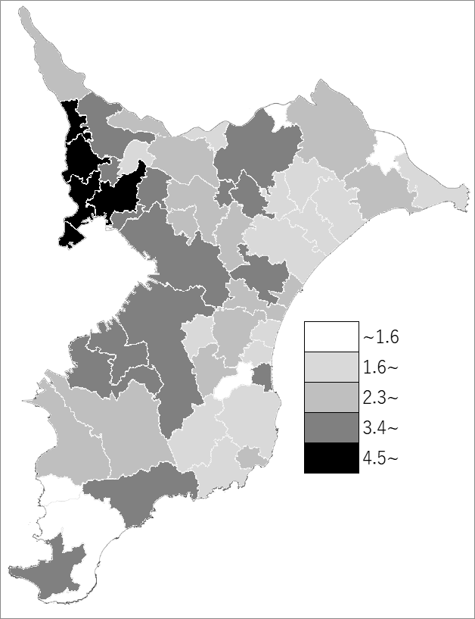
 | 千葉県の推移
 | 婚姻数（右軸） | 指標
令和2年 | 24996 | 4.1
令和3年 | 24234 | 4
令和4年 | 24824 | 4.1
令和5年 | 23251 | 3.8
令和6年 | 24093 | 4

《備 考》 ・資料出所 健康福祉指導課「人口動態統計の概況（確定数）」 ・算出方法 婚姻件数÷人口

